説明
内訳 |  |  |  |  |  |  |  |  |  | 単施設 臨床研究版 モニタリング報告書

・モニタリング報告書 |  | （青字は使用時に削除してください）
・チェックリスト |  | 以下、手続きモニタリング用と症例モニタリング用のチェックリストに分かれています。
☑手続きモニタリング用 |  | 研究もしくは施設単位で報告することを想定
 | 1.手続きの妥当性 | 臨床研究手続きの妥当性確認チェックリスト
 | 2.作成保管状況 | 資料作成・保管状況確認チェックリスト
 | 3.実施体制 | 実施体制の確認及び変更手続き（研究責任医師の変更等）チェックリスト
 | 4.補償 | 補償の確認チェックリスト
 | 5.変更手続き | Ⅰ.研究計画書等の変更手続きチェックリスト
 |  | Ⅱ.研究計画書等の変更手続き（軽微な変更）チェックリスト
 |  | （2回目以降、『5.変更手続き（n回目）』を使用してもよい）
 | 6.定期報告 | 定期報告チェックリスト
 | 7.重大な不適合 | 重大な不適合の確認チェックリスト
 | 8.有害事象・疾病等報告 | 疾病等報告チェックリスト
 | 9.終了・中止報告 | Ⅰ.研究の終了報告チェックリスト
 |  | Ⅱ.研究の中止報告チェックリスト
 | （参考）要件調査 | Ⅰ.研究責任医師の要件チェックリスト
 |  | Ⅱ.医療機関の要件チェックリスト
☑症例モニタリング用 |  | １症例ずつ報告することを想定
 | A 同意取得 | 同意取得チェックリスト
 | B 適格性 | 適格性チェックリスト（研究ごとに、研究計画書に合わせて確認事項を定めること）
 | C SDV | 症例報告書の記載内容チェックリスト（研究ごとに、確認する項目を定めること）
 | D 有害事象報告 | 有害事象・疾病等チェックリスト
 | E 不適合 | 不適合チェックリスト

使用例 | モニタリング報告書に、使用したチェックリストを添付する場合
モニタリング報告書
【■手続き □症例】
添付資料：
チェックリスト４、５
チェックリスト
５．実施体制
チェックリスト
４．変更手続き
モニタリング実施日
＋
 |  |  |  |  |  |  |  | *添付資料があることがわかるように、モニタリング報告書にも記載する。
 |  |  |  |  |  |  |  | *モニタリング報告書と紐づけできるように実施日を記入する。

＜モニタリングの内容によって、使用するチェックリストの例＞
時期 | モニタリング内容 |  | チェックリスト
 |  |  | 1 | 2 | 3 | 4 | 5 | 6 | 7 | 8 | 9 | A | B | C | D | E
研究開始前 | 手続き状況の確認 |  | 〇 |  | 〇 | 〇 |  |  | ○
 | 文書保管状況 |  |  | 〇 2-① |  |  |  |  | 〇
研究実施中 | 手続き状況の確認 |  |  |  | 〇 | 〇 | 〇 | 〇 | 〇 | 〇
 | 文書保管状況 |  |  | 〇 2-② |  |  |  |  | 〇
 | 症例関連 |  |  |  |  |  |  |  | 〇 | 〇
 | ★有害事象（疾病等） |  |  |  |  |  |  |  | 〇 | 〇 |  |  |  |  | 〇
研究終了後 （中止･終了） | 手続き状況の確認 |  |  |  |  |  |  |  | 〇 |  | 〇
 | 文書保管状況 |  |  | 〇 2-③ |  |  |  |  | 〇
該当するチェックリスト
 | 〇：使用するチェックリスト | ★有害事象（疾病等）については、「8.有害事象･疾病等報告」と「D 有害事象報告 」を使用する

該当する項目
 | 2. 文書保管状況 ①研究開始前までに必要な資料が作成され、保管されている |  |  |  |  |  |  |  | 2 |  | ー | ①

 | 全ての項目について、注意深く確認してください。

1. 手続きの妥当性
1. 手続きの妥当性 |  |  | モニタリング実施日 20 年 月 日
臨床研究手続きの妥当性確認 |  | 確認結果 | 備考
① | jRCTに情報が公表されている 【必須】 | □
② | 以下、各種契約
 | 研究資金提供に関して、企業と契約を締結している | □ | 契約締結日 ２０ 年 月 日
 | 企業との契約期間が切れていない | □
 | 試験薬・機器提供に関して、企業と契約を締結している | □ | 契約締結日 ２０ 年 月 日
 | 企業との契約期間が切れていない | □
 | 臨床研究保険契約を締結している | □ | 契約締結日 ２０ 年 月 日
 | 契約期間が切れていない | □
 | ○○業務に関して、委託業者と契約を締結している | □ | 契約締結日 ２０ 年 月 日
 | 契約期間が切れていない | □
 | ○○業務に関して、委託業者と契約を締結している | □ | 契約締結日 ２０ 年 月 日
 | 契約期間が切れていない | □

《ガイダンス》
 | ①CRB承認後、jRCT入力、研究責任医師が実施計画を郵送後、厚生局がjRCT公表。
 | 特定臨床研究計画情報検索 https://jrct.niph.go.jp/ で検索可能。
 | jRCTに公表されてからでないと研究を開始できない
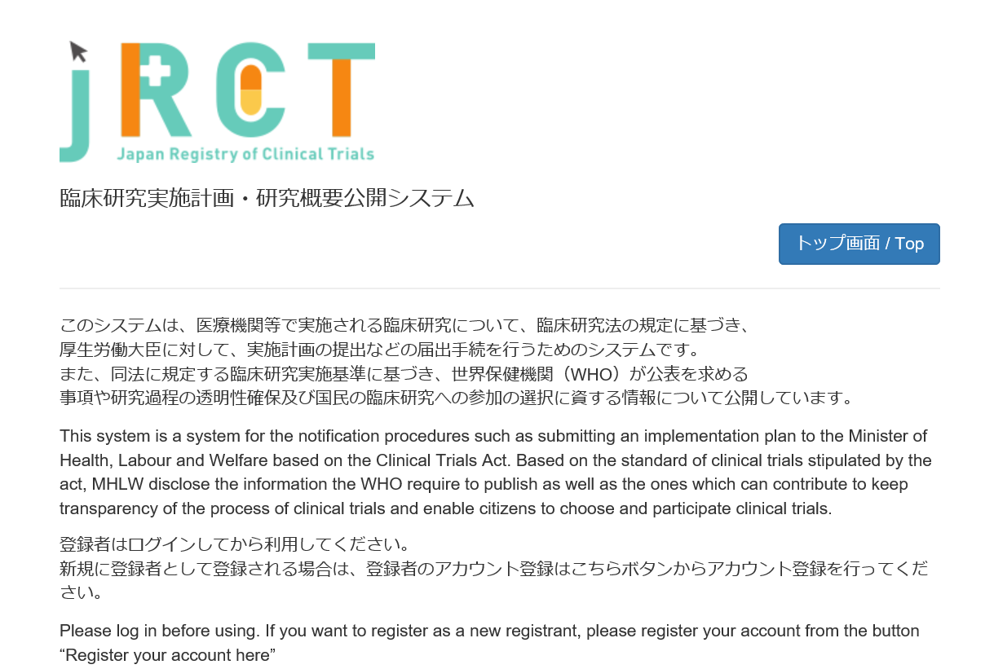

 | ②契約書・覚書、業務委受託契約書を確認する

8. 有害事象・疾病等報告
8. 有害事象・疾病等報告 |  |  | モニタリング実施日 20 年 月 日
疾病等報告 |  | 確認結果
以下、実施医療機関の標準業務手順書やその他手順書に従って実施していることを確認できる
① | 研究責任医師が疾病等報告書を作成しCRBに提出している | □
② | 臨床研究審査委員会（CRB）の審査の結果、「承認」されている 臨床研究審査委員会審査日 ２０ 年 月 日 | □
③ | 実施医療機関の管理者報告されている | □
 | 適切に疾病等報告が実施されていない場合は、「重大な不適合」に該当する

《ガイダンス》
 | 「疾病等」とは、特定臨床研究の実施に起因するものと疑われる疾病、障害若しくは死亡又は感染症に加え、臨床検査値の異常や諸症状を含む。
 | 「特定臨床研究の実施に起因するものと疑われる疾病、障害若しくは死亡又は感染症（疾病等）」は、特定臨床研究との因果関係が否定できない有害事象をいう。

Ⅰ．疾病等報告（自施設で発生した場合）
【未承認・適応外】 |  | 【医療機器･再生医療等製品】
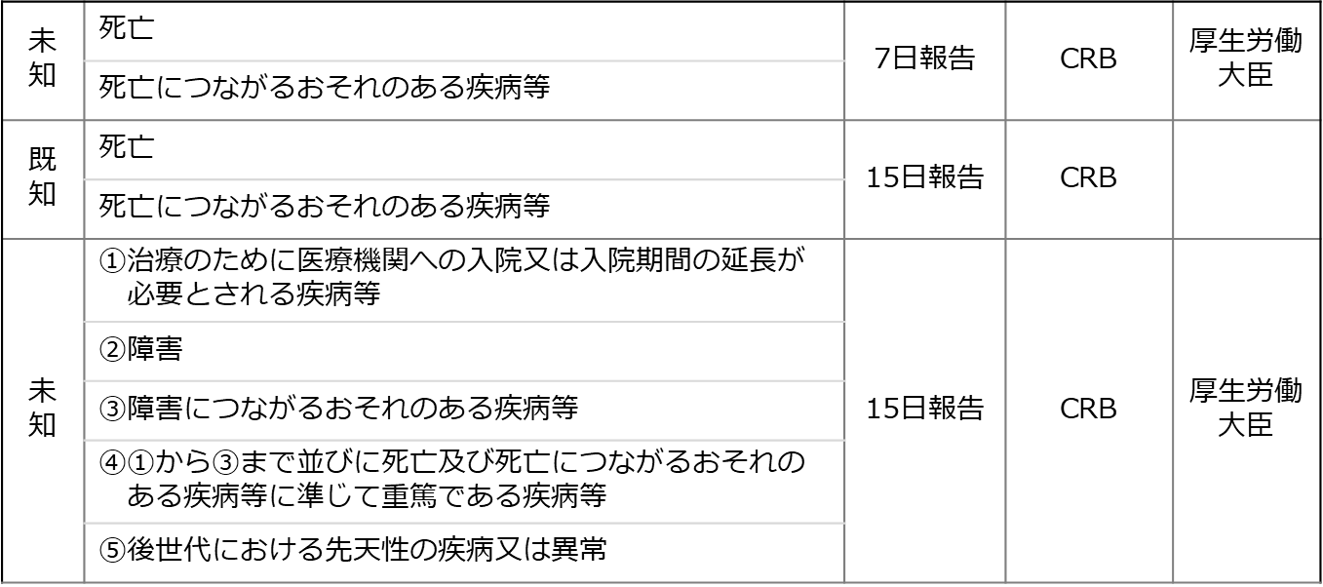
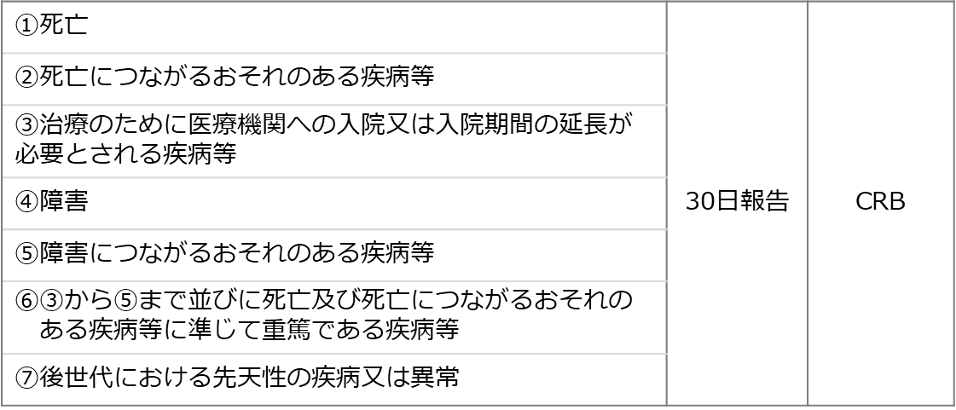

A 同意取得
A 同意取得 |  |  | モニタリング実施日 20 年 月 日
 | 対象者識別コード：
同意取得 |  | 確認結果 | 備考
① | 同意文書原本が保管されている | □
② | 最新の説明文書・同意文書を使用している 臨床研究審査委員会審査日 ２０ 年 月 日 | □
③ | 説明日≦同意日である 説明日 ２０ 年 月 日 同意日 ２０ 年 月 日 | □
④ | 研究責任医師、もしくは 研究分担医師リストに載っている研究分担医師が説明している | □

《ガイダンス》
 | ①署名され、同意日が記入された同意文書原本が保管されている
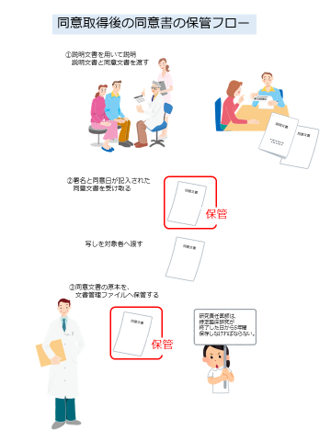

 | ②直近のCRBで承認された説明文書、同意文書
 | 要注意：作成日ではありません！
